опис футболки
 |  | Назва учасника (включаючи організаційно-правову форму)
 |  | Код ЄДРПОУ
 |  | Iндивiдуальний податковий номер / номер ДРФО
 |  | Юридична адреса
 |  | Фактична адреса
 |  | Банківські реквізити
 |  | ПІБ та назва посади керівника
 |  | Контактний телефон особи відповідальної за тендер
 |  |  | - позначаються клітинки, які заповнюються учасником.
 |  |  | 42.2672 | курс долара НБУ на дату 24.11.2025
 |  |  |  | Просимо не змінювати встановлений курс , його використано як індикатив для проведення тендеру. Курс для розрахунку оплати вартості переможцеві тендеру в грн. - офіційний курс НБУ на день, що передує дню виставлення рахунку (або інший обумовлений у договорі).

№ п/п | Найменування позиції | Візуальний опис товару: схеми/фотографії/дизайн/ескіз | Основні технічні показники/харатеристики/параметри, назви матеріалів, розміри | Один виміру | К-ть | Доларова складова, з ПДВ (не більше 60%) | Гривнева складова, з ПДВ | Ціна за одиницю, грн. з ПДВ | Вартість , грн. з ПДВ, включаючи поставку
1 | футболка для продавця-консультанта АЗК | 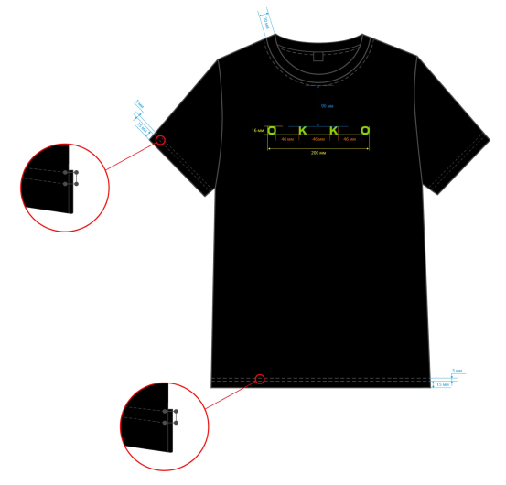 | Продавець-консультант АЗК_ Футболка • Високоякісний футболочний кулір, 95% бавовна, 5% еластан, щільність 210 г/м2, в-во Україна або імпорт. • Прямий силует, колір глибокий чорний (смоляний). • Рукав вшивний, короткий. Низ рукавів оброблений у підгин, подвійна строчка. Перша строчка - 15 мм від краю. Відстань між строчками 5 мм. Детальні розміри крою футболки зазначені на схемі у вкладці "технічні розміри футболки". • Горловина оброблена футболковою рібаною, щільність 190 г/м2. Ширина рібани - 20 мм. Відстань від рібани до оздоблюючого шва горловини - 1 мм. Вид рібани - рібана кулірна, додаємо фото. Колір рібани максимально наближений до кольору футболки-глибокий чорний (смоляний). • По горловині одинарна строчка. • Низ виробу оброблений в підгин, подвійна строчка. Відстань від краю до першої строчки - 15 мм. Відстань між строчками - 5 мм. З обох боків футболки внизу розріз у формі трикутника (шлиця). На готовій футболці шлиця має висоту 30 мм та ширину 20 мм. • Брендинг: напис ОККО на рівні грудей згідно макету замовника. Метод брендингу - плівка флок Siser салатового кольору S0026 Fluo Green, країна-виробник - Італія. Брендинг розміщення, для розміру 40-42, 44-46, 48-50: по центру футболки на відстані 90 мм від оздоблювального шва горловини в найнижчій точці горловини до верхньої межі напису ОККО. Напис ОККО, розміром 200 х16 мм. Відстань між літерами в середині напису 46 мм. Брендинг розміщення, для розміру 52-54, 56-58, 60-62, 64-66, 68-70: по центру | шт | 8,000 |  |  | 0.00 | 0.00
2 | футболка для МО АЗК | 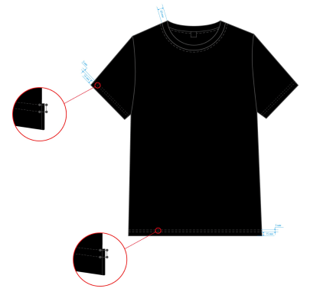 | МО АЗК_ Футболка • Високоякісний футболочний кулір, 95% бавовна, 5% еластан, щільність 210 г/м2, в-во Україна або імпорт. Для цієї тканини потрібно мати сертифікат і декларацію відповідності, що ця тканина відповідає вимогам для використання на автозаправних комплексах. • Прямий силует, колір глибокий чорний (смоляний). • Рукав вшивний, короткий. Низ рукавів оброблений у підгин, подвійна строчка. Перша строчка - 15 мм від краю. Відстань між строчками 5 мм. Детальні розміри крою футболки зазначені на схемі у вкладці "технічні розміри футболки". • Горловина оброблена футболковою рібаною, щільність 190 г/м2. Ширина рібани - 20 мм. Відстань від рібани до шва горловини -1 мм. Вид рібани - рібана кулірна, додаємо фото. Колір рібани максимально наближений до кольору футболки-глибокий чорний (смоляний). • По горловині одинарна строчка. • Н | шт | 4,200 |  |  | 0.00 | 0.00
3 | футболка для менеджера АЗК | 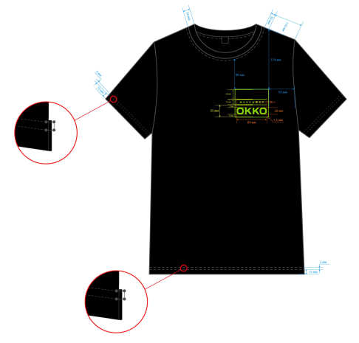 | Менеджер АЗК_ Футболка • Високоякісний футболочний кулір, 95% бавовна, 5% еластан, щільність 210 г/м2, в-во Україна або імпорт. • Прямий силует, колір глибокий чорний (смоляний). • Рукав вшивний, короткий. Низ рукавів оброблений у підгин, подвійна строчка. Перша строчка - 15 мм від краю. Відстань між строчками 5 мм. Детальні розміри крою футболки зазначені на схемі у вкладці "технічні розміри футболки". • Горловина оброблена футболковою рібаною, щільність 190 г/м2. Ширина рібани - 20 мм. Відстань від рібани до шва горловини -1 мм. Вид рібани - рібана кулірна, додаємо фото. Колір рібани максимально наближений до кольору футболки-глибокий чорний (смоляний). • По горловині одинарна строчка. • Низ виробу оброблений в підгин, подвійна строчка. Відстань від краю до першої строчки - 15 мм. Відстань між строчками - 5 мм. З обох боків футболки внизу розріз у формі трикутника (шлиця). На готовій футболці шлиця має висоту 30 мм та ширину 20 мм. • Брендинг: прямокутник з написами МЕНЕДЖЕР та ОККО, що розділені горизонтальними лініями, згідно макету замовника. Розмір брендингу 100*84 мм. Метод брендингу -плівка флок Siser салатового кольору S0026 Fluo Green, країна-виробник - Італія. Брендинг розміщення, для розмірів 40-42, 44-46, 48-50: з лівого боку футболки на відстані 80 мм від шва горловини до верньої грані прямокутни | шт | 750 |  |  | 0.00 | 0.00
4 | футболка для адміністратора АЗК |  | Адміністратор АЗК_ Футболка • Високоякісний футболочний кулір, 95% бавовна, 5% еластан, щільність 210 г/м2, в-во Україна або імпорт. • Прямий силует, колір глибокий чорний (смоляний). • Рукав вшивний, короткий. Низ рукавів оброблений у підгин, подвійна строчка. Перша строчка - 15 мм від краю. Відстань між строчками 5 мм. Детальні розміри крою футболки зазначені на схеміу вкладці "технічні розміри футболки". • Горловина оброблена футболковою рібаною, щільність 190 г/м2. Ширина рібани - 20 мм. Відстань від рібани до шва горловини -1 мм. Вид рібани - рібана кулірна, додаємо фото. • По горловині одинарна строчка. • Низ виробу оброблений в підгин, подвійна строчка. Відстань від краю до першої строчки - 15 мм. Відстань між строчками - 5 мм. З обох боків футболки внизу розріз у формі трикутника (шлиця). На готовій футболці шлиця має висоту 30 мм та ширину 20 мм. • Брендинг: прямокутник з написами АДМІНІСТРАТОР та ОККО, що розділені горизонтальними лініями, згідно макету замовника. Розмір брендингу 100*84 мм. Метод брендингу-плівка флок Siser салатового кольору S0026 Fluo Green, країна-виробник - Італія. Брендинг розміщення, для розмірів 40-42, 44-46, 48-50: з лівого боку футболки на відстані 80 мм від шва горловини до верньої грані прямокутника в місці примикання до правої вертикальної грані, відсупаємо 35 мм ві | шт | 170 |  |  | 0.00 | 0.00
5 | футболка для керівника ресторану |  | Керівник ресторану_ Футболка • Високоякісний футболочний кулір, 95% бавовна, 5% еластан, щільність 210 г/м2, в-во Україна або імпорт. • Прямий силует, колір глибокий чорний (смоляний). • Рукав вшивний, короткий. Низ рукавів оброблений у підгин, подвійна строчка. Перша строчка - 15 мм від краю. Відстань між строчками 5 мм. Детальні розміри крою футболки зазначені на схеміу вкладці "технічні розміри футболки". • Горловина оброблена футболковою рібаною, щільність 190 г/м2. Ширина рібани - 20 мм. Відстань від рібани до шва горловини -1 мм. Вид рібани - рібана кулірна, додаємо фото. • По горловині одинарна строчка. • Низ виробу оброблений в підгин, подвійна строчка. Відстань від краю до першої строчки - 15 мм. Відстань між строчками - 5 мм. З обох боків футболки внизу розріз у формі трикутника (шлиця). На готовій футболці шлиця має висоту 30 мм та ширину 20 мм. • Брендинг: прямокутник з написами КЕРІВНИК РЕСТОРАНУ та ОККО, що розділені горизонтальними лініями, згідно макету замовника. Розмір брендингу 100*84 мм. Метод брендингу-плівка флок Siser салатового кольору S0026 Fluo Green, країна-виробник - Італія. Брендинг розміщення, для розмірів 40-42, 44-46, 48-50: з лівого боку футболки на відстані 80 мм від шва горловини до верньої грані прямокутника в місці примикання до правої вертикальної грані, відсупа | шт | 60 |  |  | 0.00 | 0.00
Загальна вартість, грн з ПДВ (з врахуванням вартості доставки на два РЦ за адресою: м. Городок, вул. Львівська, 659А/4 та Київська область, Києво-Святошинський район, с. Софіївська Борщагівка, вул. Соборна, 114, літер Б корпус №2,50/50) |  |  |  |  |  |  |  |  | 0.00
9. | Логотипи / Кольори | Кольори: Чорний глибокий (смоляний): Салатовий колір - плівка флок Siser салатового кольору S0026 Fluo Green, країна-виробник - Італія

 |  | Інша важлива інформація від Учасника
 |  | Аванс становить |  |  | % (рекомендовано 0%)
 |  | Відтермінування кінцевої оплати після здійснення поставки |  |  | календарних днів, не менше 10 календарних днів

 |  | Інформація для учасника
 | 1 | Затвердження постачальника відбувається після тестування взірців та обирається учасник із найнижчою пропозицією та якістю виробів, яка чітко відповідає ТЗ. Якщо підрядник вчасно не надав якісні взірці - його не буде допущено до торгів.
 | 2 | Готові зразки футболок чорного кольору, просимо надати до 11.12.2025, розмір 48-50, ріст 170-176 см. Очікуємо 2-а взірці: 1 - футболка для менеджера АЗК; 2 - футболка для МО.
 | 3 | Прошу надсилати зразки за адресою: м. Львів, вул. Героїв УПА, 72, компанія ОККО, відділ «Єдиний центр закупівель», на ім`я: Туманова Ольга.
 | 4 | Розміри готового виробу, в розрізі розмірів - мають відповідати вказаним нами у технічній документації характеристикам
 | 5 | У вартість Продукції має бути включена доставка. Доставка на два склади: м. Городок, вул. Львівська, 659А/4 та Київська область, Києво-Святошинський район, с. Софіївська Борщагівка, вул. Соборна, 114, літер Б корпус №2. Орієнтовно 50% замовлення на склад у Городок, 50% на склад у с. Софіївська Борщагівка.
 | 6 | Кожна одиниця товару має мати індивідуальну упаковку, на упаковці повинна бути етикетка із штрих-кодом 1, штрих-кодом 2, назвою і розміром, по цьому будуть приймати товар на складі (потрібні штрих-коди надамо переможцю тендеру)
 | 7 | Товар обов`язково має бути на палетах, та доставляється на рампу Покупця силами Постачальника. Якщо товар транспортувався без палети, то Постачальник на рампі нашого РЦ власними силами складує цей товар на палет, після чого відповідальні за прийомку люди РЦ, приймають цей товар.
 | 8 | Постачальник доставляє продукцію на палетах стандартного розміру (120*80 см).
 | 9 | Кожна одиниця одягу має мати бірки які зазначені в ТЗ
 | 10 | Якщо постачальник приймає участь у тендері, він автоматично погоджується із шаблоном договору, що додається, переузгодженню можуть підлягати тільки комерційні пункти. Електронний документообіг у нас може бути через ЕДІн або Вчасно ЕДІ.
 | 11 | Також ще раз звертаємо Вашу увагу, що всі параметри, відступи, розміри і т.д. вказані в ТЗ - мають бути дотримані, це все буде перевірятися та вимірюватися. Всі шви мають бути рівними, брендування якісним (тобто відповідати вказаним розмірам, без перекосів), чітким (не розмитим), щільним (щоб не просвічувалася тканина).
 | 12 | Кількості подані у ТЗ є плановими, та можуть корегуватися Покупцем
 | 14 | На вимогу Покупця - дошив одягу по тендерних цінах протягом 7 днів, з дати отримання замовлення
 | 15 | До 23.02.26 включно - все замовлення має бути виконано у обсязі 100%, товар має бути доставлений на склади Покупця м. Городок та с. Софіївська Борщагівка (детальні адреси вказані у пункті 1 )

 |  | Технічний екперт тендеру - Ольга Туманова, моб. +380677509539, +380966139013,

технічні заміри футболки
Таблиця вимірів виробу у готовому вигляді.
2025-03-10
Футболка унісекс (замовник ОККО)
Найменування вимірів | Розмір | 40/42 | 44/46 | 48/50 | 52/54 | 56/58 | 60/62 | 64/66 | 68/70 | 72/74 | Відхилення, см
Довжина футболки по переду від найвищої точки плеча, см | C | 69.0 | 69.0 | 70.0 | 74.0 | 77.0 | 78.0 | 80.0 | 82.0 | 84.0 | ±1,0
Ширина по лінії грудей, см | A | 51.0 | 53.0 | 55.0 | 58.0 | 62.0 | 66.0 | 70.0 | 74.0 | 78.0 | ±1,0
1/2 обхвата мускула | B | 21.5 | 22.0 | 22.5 | 23.5 | 25.0 | 26.5 | 27.5 | 29.0 | 30.0 | ±1,0
Довжина рукава, см | D | 20.0 | 20.5 | 21.0 | 21.5 | 23.0 | 24.0 | 25.0 | 26.0 | 27.0 | ±0,5
1/2 обхвату рукава по низу, см | G | 18.0 | 18.0 | 19.0 | 19.5 | 20.5 | 21.5 | 22.5 | 23.5 | 24.5 | ±1,0
Довжина плеча, см | E | 14.0 | 14.5 | 15.0 | 16.0 | 17.0 | 18.0 | 18.5 | 19.5 | 20.5 | ±0,5
Ширина спинки,см | F | 43.5 | 45.0 | 46.5 | 48.5 | 51.0 | 54.0 | 56.5 | 59.0 | 62.5 | ±1,0
1/2 ширини низу виробу вище розрізу на 3,0см, см | H | 51.0 | 53.0 | 55.0 | 58.0 | 62.0 | 66.0 | 70.0 | 74.0 | 78.0 | ±1,0
1/2 горловини |  | 25.0 | 25.5 | 26.0 | 26.5 | 27.5 | 29.5 | 31.5 | 32.5 | 34.5 | ±1,0
Витрата бейки із основного полотна для обробки шва горловини спинки (шир.3,0см, поперечна ), см |  | 35.0 | 35.0 | 36.0 | 36.0 | 37.0 | 38.0 | 39.0 | 40.0 | 41.0 | ±1,0

